상품제안서
엑스트라 볼트 고속 무선 충전 보조배터리 | 상품코드: S47405

 |  |  |  |  |  |  | 02-713-8555 | www.synergygift.co.kr
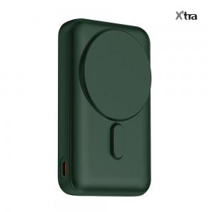 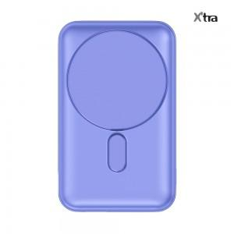 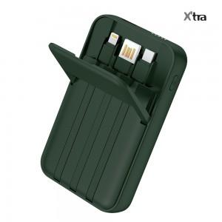

【상세/제작정보】

【인쇄/포장옵션】 | 실크, 레이저 / 포장지포장

【공급단가】 | 수량 | 20~ | 100~ | 300~ | 500~ | 1,000~
*VAT별도 | 단가 | 20,300원 | 17,900원 | 16,600원 | 15,800원 | 15,600원

【상품 URL】 | https://www.synergygift.co.kr:443/src/goods_detail.php?gdno=47405

